상품제안서
사조해표 선물세트 안심특선 복합2호 | 상품코드: S48595

 |  |  |  |  |  |  | 02-713-8555 | www.synergygift.co.kr
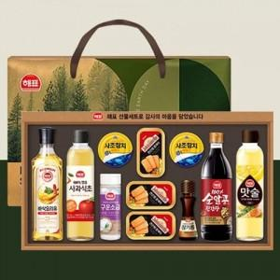

【상세/제작정보】

【인쇄/포장옵션】 | / 포장불가능

【공급단가】 | 수량 | 10~ | 30~ | 50~ | 100~ | 300~
*VAT별도 | 단가 | 35,750원 | 33,820원 | 32,170원 | 31,350원 | 30,520원

【상품 URL】 | https://www.synergygift.co.kr:443/src/goods_detail.php?gdno=48595

